Mapa de Ubicación LP-56-2020
DIRECCIÓN DE PROGRAMAS Y PRESUPUESTOS
SOLICITUD PARA LA ELABORACIÓN DE FICHAS SIPRO
FECHA DE ENTREGA: ___________________________________________
RECIBIDO POR LA DIRECCIÓN DE PROGRAMAS Y PRESUPUESTOS:

FECHA: _______________________ HORA: ______________ PERSONA QUIEN RECIBE: ________________________________________

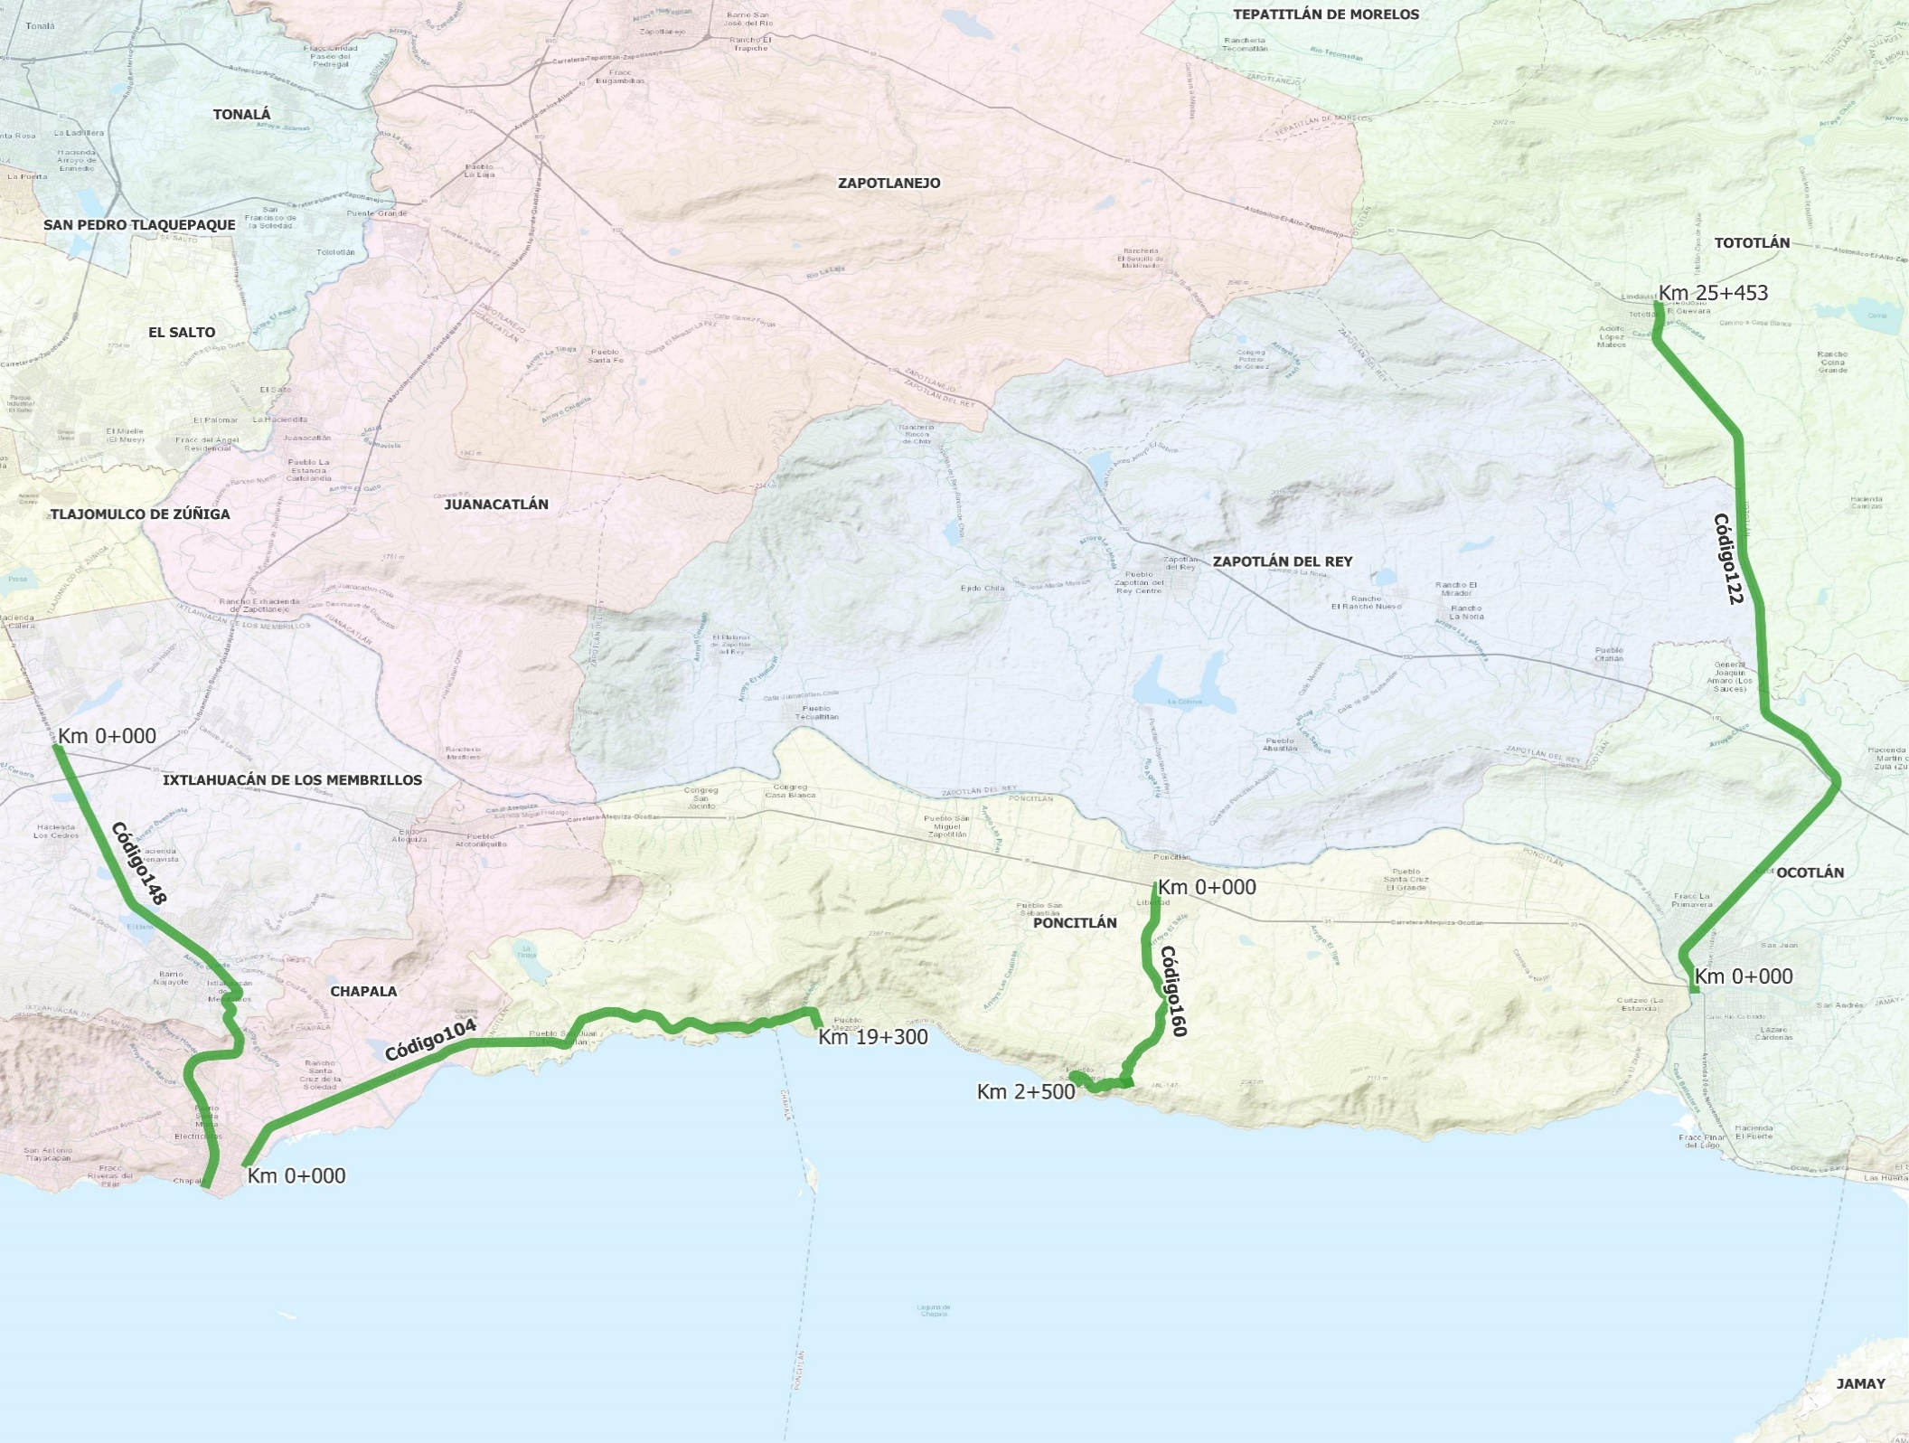
SISTEMA DE INFORMACIÓN DE PROYECTOS (SIPRO)

Sin Código
Km 7+162
Km 0+000

 | CÓDIGO 104 KM 0+000 - 19+300 |  |  | CÓDIGO 160 KM 0+000 - 7+162
 | COORDENADAS INICIO : | LATITUD: | 20.335753° | COORDENADAS INICIO : | LATITUD: | 20.375647°
 |  | LONGITUD: | -103.022009° |  | LONGITUD: | -102.927259°

 | COORDENADAS FIN : | LATITUD: | 20.295466° | COORDENADAS FIN : | LATITUD: | 20.318887°
 |  | LONGITUD: | -103.181306° |  | LONGITUD: | -102.935471°

 | CÓDIGO 122 KM 0+000 - Km 25+453 |  |  | SIN CÓDIGO (EL MIRADOR - SAN PEDRO ITZICAN) KM 0+000 - 2+500
 | COORDENADAS INICIO : | LATITUD: | 20.346153° | COORDENADAS INICIO : | LATITUD: | 20.318887°
 |  | LONGITUD: | -102.777463° |  | LONGITUD: | -102.935471°

 | COORDENADAS FIN : | LATITUD: | 20.544535° | COORDENADAS FIN : | LATITUD: | 20.318959°
 |  | LONGITUD: | -102.787559° |  | LONGITUD: | -102.950260°

 | CÓDIGO 148 KM 0+000 - 17+498
 | COORDENADAS INICIO : | LATITUD: | 20.415929°
 |  | LONGITUD: | -103.234169°

 | COORDENADAS FIN : | LATITUD: | 20.289721°
 |  | LONGITUD: | -103.192795°

